상품제안서
마이보틀 우드 트라이탄 350ml/500ml/700ml | 상품코드: S38165

 |  |  |  |  |  |  | 02-713-8555 | www.synergygift.co.kr
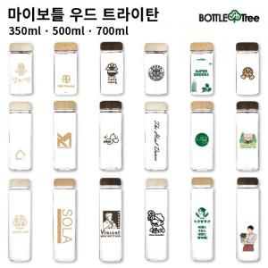

【상세/제작정보】 | <p><span style="font-size: 14pt;">※ 배송비 (1박스 100개입) 택배 4,500원 별도 청구</span>&nbsp;​</p><p><span style="font-size: 18.6667px;">※ 풀칼라인쇄 별도 문의</span>​&nbsp; &nbsp;&nbsp;</p>

【인쇄/포장옵션】 | 실크 / 포장지포장

【공급단가】 | 수량 | 100~ | 300~ | 500~ | 1,000~ | 3,000~
*VAT별도 | 350ml | 2,600원 | 2,560원 | 2,500원 | 2,400원 | 2,300원
 | 500ml | 2,600원 | 2,560원 | 2,500원 | 2,400원 | 2,300원
 | 700ml | 2,990원 | 2,940원 | 2,870원 | 2,760원 | 2,640원

【상품 URL】 | https://www.synergygift.co.kr:443/src/goods_detail.php?gdno=38165

